TC-08
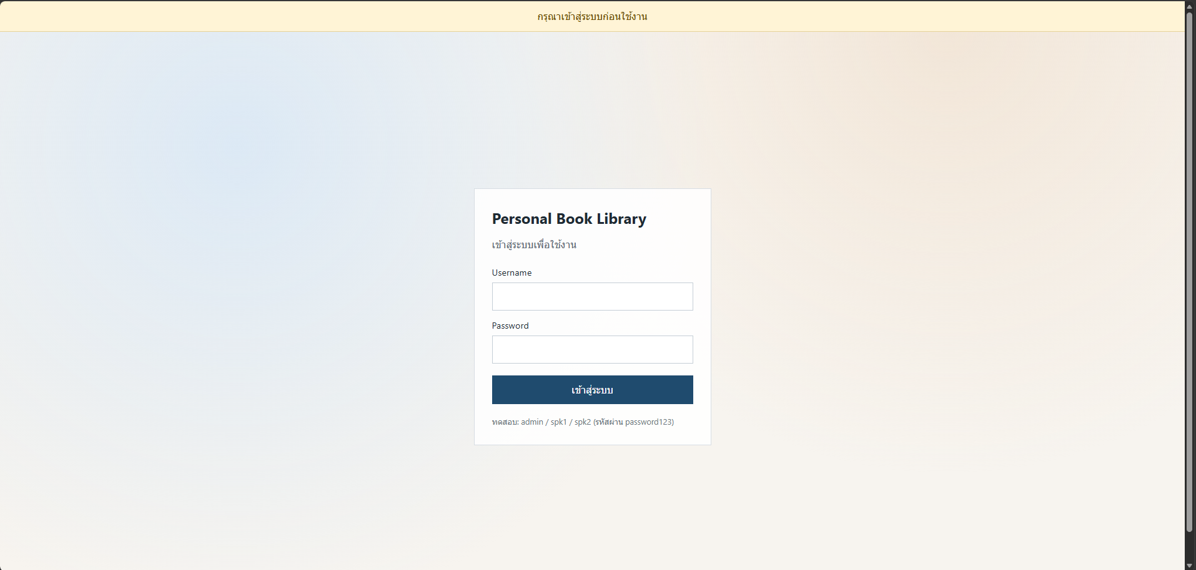
TC ID | Module | UC | Title | Type | Priority | Actor | Precondition | Test Steps | Expected Result | API / Tool | Status | Actual Result | Tester | Last Date Test | Note
TC-08 | Auth | UC-08 | Token หมดอายุ / ปลอม → กลับ Login | API+UI | High | User/Admin | ตั้ง token ปลอมใน localStorage หรือ Authorization | 1. ใส่ Bearer token ปลอม 2. เรียก GET /api/books หรือใช้แอป | API 401; Frontend ลบ token และพาไป Login | GET /api/books | Pass | ตามคาด | RAM | 2026-07-28

LOGIN แล้ว
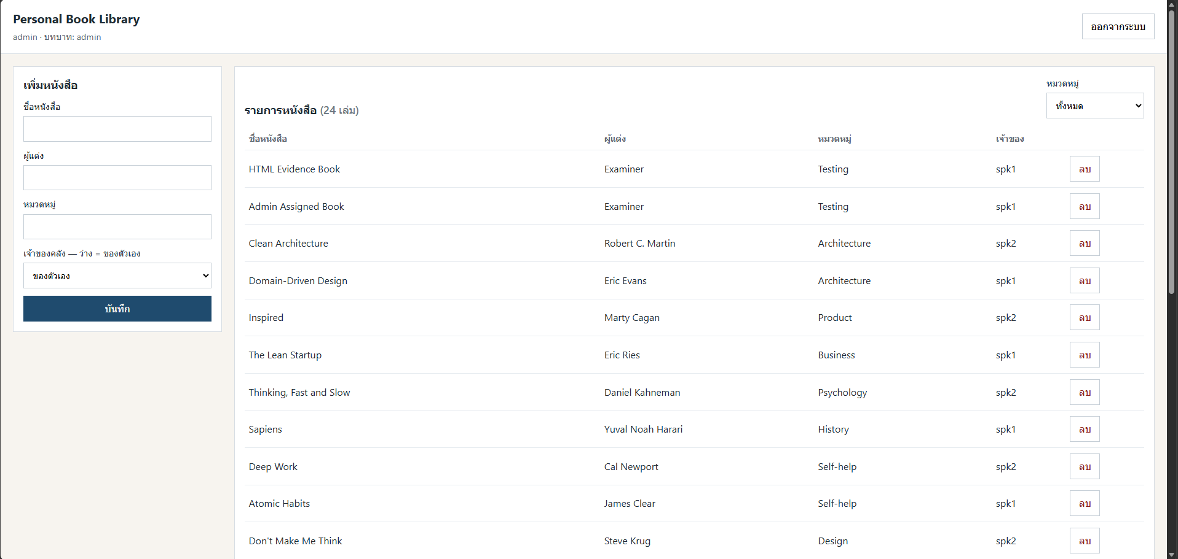

แก้ Token

Re-Web

